상품제안서
수첩형메모잇 칼라4쪽 (주문제작형) | 상품코드: S05323

 |  |  |  |  |  |  | 02-713-8555 | www.synergygift.co.kr
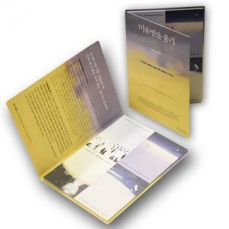

【상세/제작정보】 | 너무나 예쁜 형형색색의 4종류 내지와 표지

【인쇄/포장옵션】 | 풀칼라 / OPP(비닐)

【공급단가】 | 수량 | 1,000~ | 2,000~ | 3,000~ | 5,000~ | 10,000~
*VAT별도 | 20매 | 740원 | 660원 | 620원 | 560원 | 480원
 | 30매 | 870원 | 780원 | 710원 | 660원 | 570원
 | 50매 | 1,120원 | 1,010원 | 910원 | 850원 | 780원

【상품 URL】 | https://www.synergygift.co.kr:443/src/goods_detail.php?gdno=5637

